1.IDENTIFICACION
INFORMACIÓN GENERAL |  | INFORMACIÓN DEL ESTUDIO RESPECTIVO
 |  | NODO NÚMERO |  |  |  |  | 75270
 |  | INFORME NÚMERO |  |  |  |  | 931
CONTRATISTA | UNIÓN TEMPORAL MOVILIDAD 2014 | ORDEN DE TRABAJO No. |  |  |  |  | PROGRAMACION BASICA
 |  | FECHA DE LA ORDEN DE TRABAJO |  |  |  |  | -
 |  | FECHA DE LA TOMA DE INFORMACIÓN |  |  |  |  | 290514
 |  | DÌA DE LA SEMANA
OBJETO DEL CONTRATO | REALIZAR LA TOMA DE INFORMACIÓN DE CAMPO, COMO INSUMO DEL PROGRAMA DE MONITOREO, SEGUIMIENTO Y PLANEACIÓN DEL TRÁNSITO Y EL TRANSPORTE DE BOGOTA D.C | TIPO DE ESTUDIO |  |  |  |  | VOLÚMENES POR TIPO DE VEHÍCULO
 |  | NOMBRE DEL ARCHIVO |  |  |  |  | 75270_AK_86_X_AC_17_140529_VOL_V1.xlsx
 |  | CÓDIGO DEL ESTUDIO |  |  |  |  | VOL
 |  | LUGAR DE LA TOMA DE INFORMACIÓN
NÚMERO DE CONTRATO | 2072-2013 | COORDENADA X |  |  |  |  | LONGITUD
 |  | COORDENADA Y |  |  |  |  | LATITUD

FECHA DE INICIO DEL CONTRATO | 22-01-2014 | PROFESIONALES RESPONSABLES
 |  | CONSULTOR (DIRECTOR) |  |  |  |  | ING. MSC. SANDRA LUCIA NAVAS TEQUIA
 |  | CONSULTOR (COORDINADOR GENERAL) |  |  |  |  | ING. MSC. LUIS FERNANDO RUBIANO BARRERO
INTERVENTORÍA | UNIVERSIDAD NACIONAL DE COLOMBIA | CONSULTOR (EXPERTO EN TRÁNSITO Y TRANSPORTE) |  |  |  |  | ING. ESP. DIANA PAOLA PARADA
 |  | CONSULTOR (ING ANÀLISIS) |  |  |  |  | ING. ESP. LUIS FERNANDO BECERRA
 |  | INTERVENTORÍA (DIRECTOR) |  |  |  |  | ING. MSC. ARTURO ZARATE
 |  | INTERVENTORÍA (ESPECIALISTA) |  |  |  |  | ING. MSC. WILLIAM CASTRO
 |  | INTERVENTORÍA (RESIDENTE) |  |  |  |  | ING. JOSÉ EDWIN TORRES
OBJETO DEL CONTRATO | INTERVENTORÍA TÉCNICA, ADMINISTRATIVA Y FINANCIERA PARA LA TOMA DE INFORMACIÓN DE CAMPO COMO INSUMO DEL PROGRAMA DE MONITOREO, SEGUIMIENTO Y PLANEACIÓN DEL TRÁNSITO Y TRANSPORTE DE BOGOTÁ D.C. | SUPERVISOR SECRETARIA MOVILIDAD |  |  |  |  | ING. FABIAN GONZALEZ

 |  | VERSIONES DEL ESTUDIO
 |  | NÚMERO |  | FECHA | OBSERVACIONES
NÚMERO DE CONTRATO | 2072-2013 | Versión 0 |  | 05/06/14
 |  | Versión 1 |  | 12/06/14 | SE ATENDIERON LAS OBSERVACIONES DE INTERVENTORÍA ENVIADAS EN COMUNICADO FI-INT-CMTTUB14-262-14, SE DA RESPUESTA MEDIANTE RADICADO ICV-187-C-503. En la hoja 2. BASE, se revisó la información registrada para: movimiento 1, motos 18:00-18:15, 16:30, automóviles, 20:45, movimiento 2, motos 13:45, movimiento 3, automóviles, 10:00, motos 18:30-18:45, donde no se evidenció una causa aparente que justifique el cambio. Se solicita registrar una observación del alto volumen registrado en el movimiento 2, para motos, período 5:00-8:00, donde el alto volumen se debe al comportamiento de la hora pico.
 |  | Versión 2
FECHA DE INICIO DEL CONTRATO | 21-01-2014 | Versión 3

 |  | DESCRIPCIÓN DE LA TOMA DE INFORMACIÓN
 |  | TIPO DE VEHÍCULO | FACTOR DE EQUIVALENCIA | MOVIMIENTOS AFORADOS |  |  | No. DE PERÍODOS | HORA
ESQUEMA |  |  |  | ACCESO | LENTA | RÁPIDA | HORARIO DEL PERÍODO No. 1 | 22:00-06:00
 |  | L | 1 | NORTE | 1 |  | HORARIO DEL PERÍODO No. 2 | 06:00-14:00
 |  | C | 2 | SUR | 2 |  | HORARIO DEL PERÍODO No. 3 | 14:00-22:00
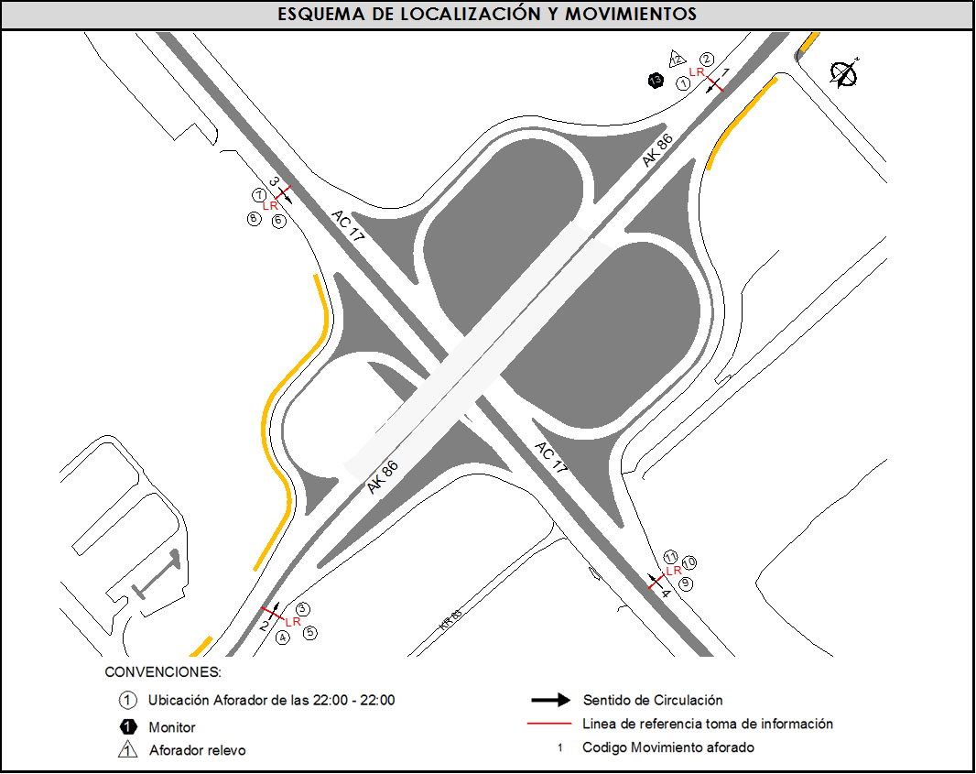
 |  |  |  | OESTE | 3 |  | No. DE HORAS TOMADAS |  | 24
 |  | BT | 2 | ESTE | 4 |  | HORARIO DE LA TOMA DE INFORMACIÓN |  | 22:00-22:00
 |  | B | 2 |  |  |  | No. DE EQUIPOS UTILIZADOS |  | 13
 |  |  |  | OBSERVACIONES DE LA TOMA DE INFORMACIÒN
 |  | AL | 2 | OBSERVACION |  |  |  |  |  | ACCESO
 |  | AT | 2.5 | SE PRESENTA LLUVIA EN EL PUNTO DE TOMA DE INFORMACIÓN ENTRE LAS 09:15 Y LAS 10:00 HORAS |  |  |  |  |  | TODOS
 |  | BA | 2.5 | SE EVIDENCIA UN AUMENTO EN EL VOLUMEN DE MOTOS EN EL MOVIMIENTO 3 EN EL PERÍODO DE LAS 14:30 HORAS POR EL CAMBIO DE TURNO DE TRABAJADORES DE EMPRESAS ALEDAÑAS A LA INTERSECCIÓN. |  |  |  |  |  | OESTE
 |  | ESP | 2
 |  | INT | 2 | SE PRODUCE CONGETIÓN VEHICULAR A LAS 07:10 HORAS AFECTANDO EL VOLUMEN DEL MOVIMIENTO 4 |  |  |  |  |  | ESTE
 |  | C2P | 2.5
 |  | C2G | 2.5
 |  | C3-C4 | 2.5
 |  | C5 | 2.5
 |  | >C5 | 2.5
 |  | M | 0.5
 |  | BIC | 0.3

 |  | ANALISIS PUNTUAL
 |  | LA INTERSECCIÓN AVENIDA CARRERA 86 (AVENIDA CIUDAD DE CALI) CON AVENIDA CALLE 17 (AVENIDA CENTENARIO) SE ENCUENTRA UBICADA AL NOROESTE DE LA CIUDAD, EN LA LOCALIDAD DE FONTIBÓN. LA AVENIDA CARRERA 86 PERMITE LA CIRCULACIÓN EN SENTIDO NORTE-SUR Y VICEVERSA, TIENE DOS CALZADAS ÚNICAS, UNA POR CADA SENTIDO DE CIRCULACIÓN CON SU RESPECTIVO SEPARADOR CENTRAL, CADA UNA CUENTA CON TRES CARRILES PARA TRÁFICO MIXTO Y UN PASO SOBRENIVEL SOBRE LA AVENIDA CALLE 17, DE IGUAL MANERA LA AVENIDA CALLE 17 POSEE DOS CALZADAS ÚNICAS, UNA POR CADA SENTIDO DE CIRCULACIÓN CON SU RESPECTIVO SEPARADOR CENTRAL, CADA UNA CON TRES CARRILES PARA TRÁFICO MIXTO PERMITIENDO LA CIRCULACIÓN VEHICULAR EN SENTIDO OESTE-ESTE Y VICEVERSA. EL VOLUMEN TOTAL AFORADO DURANTE EL DÍA FUE DE 219.721 VEHÍCULOS MIXTOS, DISPUESTOS DE LA SIGUIENTE MANERA: EL 48,9% CORRESPONDEN A VEHÍCULOS LIVIANOS, EL 24,4% A MOTOS, EL 13,7% A VEHÍCULOS DE CARGA (CAMIONES) Y EL 11,3% A TRANSPORTE PÚBLICO COLECTIVO. LOS PERÍODOS DE MÁXIMA DEMANDA SE PRESENTAN ENTRE LAS 06:15 Y LAS 07:15 HORAS, Y ENTRE LAS 17:30 Y 18:30 HORAS. LA HORA PICO TOTAL DE LA INTERSECCIÓN SE REGISTRA EN EL PERIODO ENTRE LAS 06:15 Y 07:15 HORAS, PERIODO EN EL QUE SE MOVILIZA UN TOTAL DE 15.020 VEHÍCULOS MIXTOS, DE LOS CUALES EL 35,8% A VEHÍCULOS LIVIANOS, EL 39,6% CORRESPONDE A MOTOCICLETAS, EL 11,9% A TRANSPORTE PÚBLICO COLECTIVO Y MASIVO, 3,3% A BICICLETAS Y FINALMENTE EL TRANSPORTE DE CARGA CON UNA PARTICIPACIÓN DEL 9,4%.

 |  | REGISTRO FOTOGRÁFICO
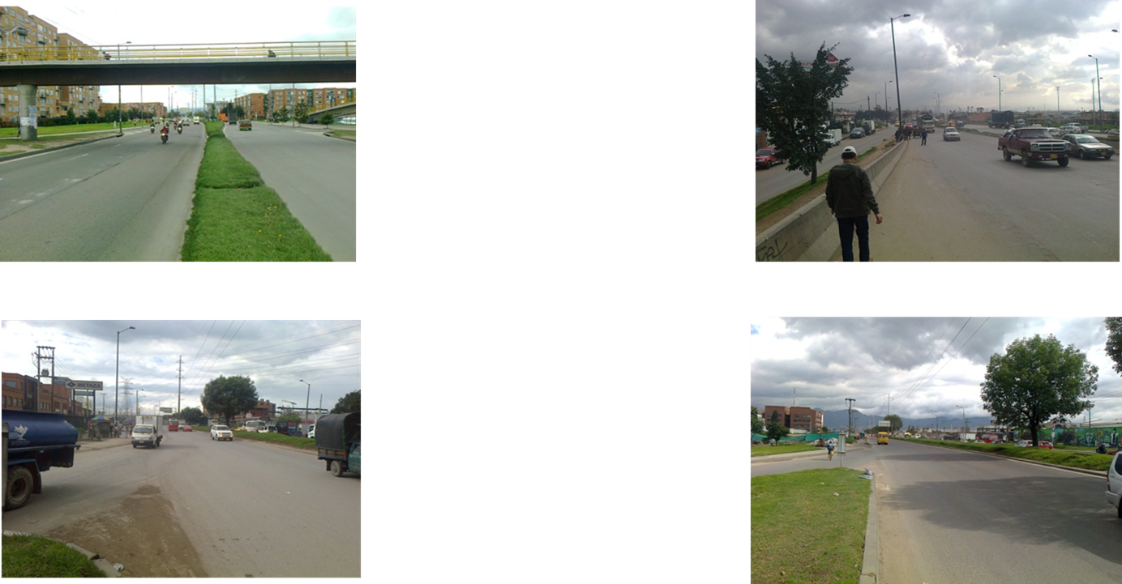

 |  | ACCESO NORTE |  |  |  |  | ACCESO SUR

 |  | ACCESO OESTE |  |  |  |  | ACCESO ESTE

